紙配布時用裏面
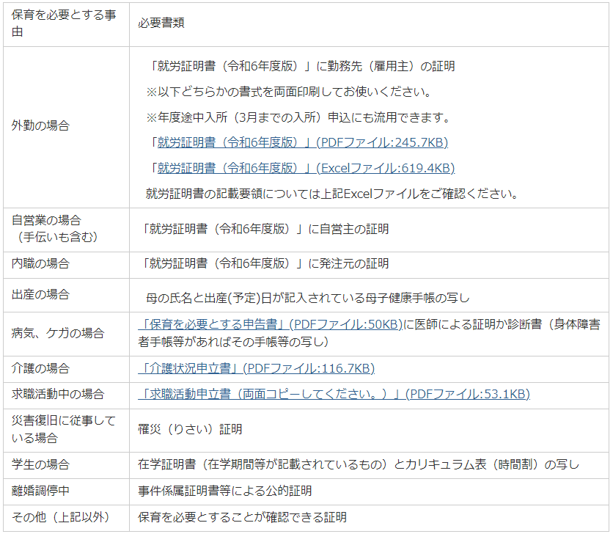
記載要領については以下をご確認ください。
※令和6年度様式の掲載は令和5年10月2日（月）からです。
それまでは令和5年度の様式が掲載されておりますのでご注意ください。

藤井寺市ホームページ「保育所等への入所案内」

